Método IBAPE-SC
NORMA TÉCNICA DO IBAPE - SC

Avaliação de Indenização de Servidões de Linhas de Transmissão de Energia em Imóveis Rurais

Dados Cadastrais |  |  | Instruções para preenchimento
Área do Imóvel (ha) |  | 10.00 | Apenas as células destacadas em bege deverão ser preenchidas. As azuis são calculadas automaticamente. As brancas não deverão ser alteradas.
Área da faixa de Servidão (ha) |  | 10.00
Comprometimento (%) |  | 100.00%

FATOR |  |  | CARACTERÍSTICAS |  |  |  |  | Peso | Adotado
1. Riscos e Incômodos |  |  | 1.1 Sem a presença de torres e distante da sede do imóvel (>200 metros) |  |  |  |  | 4 | 8.00
 |  |  | 1.2 Com a presença de torres mas distante da sede do imóvel (>200 metros) |  |  |  |  | 6
 |  |  | 1.3 Sem a presença de torre, mas próxima da sede do imóvel(< 200 metros) |  |  |  |  | 8
 |  |  | 1.4 Com a presença de torres e próxima da sede do imóvel(< 200 metros) |  |  |  |  | 10
 |  |  | 1.5 Uso de estradas em imóvel não atingido pela faixa, distante da sede.(>200 metros) |  |  |  |  | 7 |  | Tabela de apoio
 |  |  | 1.6 Uso de estradas em imóvel não atingido pela faixa, próximo da sede.(< 200 metros) |  |  |  |  | 10 |  | Destinação econômica da faixa | % | Peso | - | 0
2. Destinação econômica |  |  | 2.1 Reflorestamento artificial |  |  |  |  | 15 | 10.00 | 2.1 Reflorestamento artificial | 0.00 | 15 | 2.1.1 Reflorestamento artificial | 15
 |  |  | 2.2 Fruticultura com erradicação total e culturas anuais com manejo de irrigação por aspersão - tipo pivot central |  |  |  |  | 12 |  | 2.2 Fruticultura com erradicação total e culturas anuais com manejo de irrigação por aspersão - tipo pivot central | 0.00 | 12 | 2.1.2 Fruticultura com erradicação total e culturas anuais com manejo de irrigação | 12
 |  |  | 2.3 Fruticultura com erradicação parcial, cana-de-açúcare culturas anuais com pulverização aérea |  |  |  |  | 10 |  | 2.3 Fruticultura com erradicação parcial, cana-de-açúcare culturas anuais com pulverização aérea | 100.00 | 10 | 2.1.3 Fruticultura com erradicação parcial, cana-de-açúcare culturas anuais com pulverização aérea | 10
 |  |  | 2.3 Glebas urbanizáveis com possibilidade para loteamento urbano, com destinação residencial, comercial e industrial |  |  |  |  | Até 15 |  | 2.3 Glebas urbanizáveis com possibilidade para loteamento urbano, com destinação residencial, comercial e industrial | 0.00 | 15 | 2.1.3 Glebas urbanizáveis com possibilidade para loteamento | 15
 |  |  | 2.4 Culturas anuais, pastagem artificial e açude com exploração econômica |  |  |  |  | 7 |  | 2.4 Culturas anuais, pastagem artificial e açude com exploração econômica | 0.00 | 7 | 2.1.4 Culturas anuais, pastagem artificial e açude | 7
 |  |  | 2.5 Reserva florestal (capoeira, mata) |  |  |  |  | 6 |  | 2.5 Reserva florestal (capoeira, mata) | 0.00 | 6 | 2.1.5 Reserva florestal (capoeira, mata) | 6
 |  |  | 2.6 Pastagem natural, campo e açude |  |  |  |  | 5 |  | 2.6 Pastagem natural, campo e açude | 0.00 | 5 | 2.1.6 Pastagem natural, campo e açude (sem exploração) | 5
 |  |  | 2.7 Banhados, estradas, afloramentos de rocha |  |  |  |  | 4 |  | 2.7 Banhados, estradas, afloramentos de rocha | 0.00 | 4 | 2.1.7 Banhados, estradas, afloramentos de rocha | 4
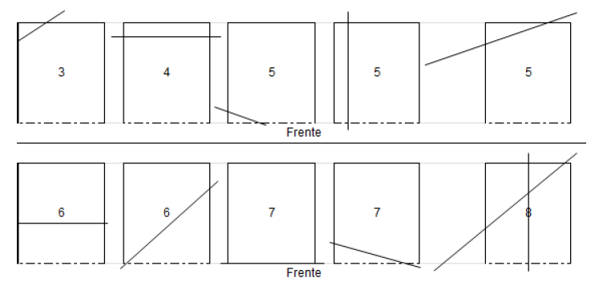
3 R e s t r i ç o e s | 3.1 Posição da LT |  | Fundos |  |  |  |  |  | 6.00 | Média Ponderada (destinação econômica) | 10.00

 |  |  | Frente
 | 3.2 Percentual de comprometimento |  | % | Peso | % | Peso | % | Peso | 17.00
 |  |  | < 1 | 5 | 14,5 - 16,0 | 21 | 44,0 - 46,5 | 37
 |  |  | 1,0 - 1,5 | 6 | 16,0 - 17,5 | 22 | 46,5 - 49,0 | 38
 |  |  | 1,5 - 2,0 | 7 | 17,5 - 19,0 | 23 | 49,0 - 51,0 | 39
 |  |  | 2,0 - 2,5 | 8 | 19,0 - 20,5 | 24 | 51,0 - 53,5 | 40
 |  |  | 2,5 - 3,0 | 9 | 20,5 - 22,0 | 25 | 53,5 - 56,5 | 41
 |  |  | 3,0 - 4,0 | 10 | 22,0 - 24,0 | 26 | 56,5 - 59,0 | 42
 |  |  | 4,0 - 4,5 | 11 | 24,0 - 26,0 | 27 | 59,0 - 61,5 | 43
 |  |  | 4,5 - 5,5 | 12 | 26,0 - 27,5 | 28 | 61,5 - 64,5 | 44
 |  |  | 5,5 - 6,5 | 13 | 27,5 - 29,0 | 29 | 64,5 - 67,0 | 45
 |  |  | 6,5 - 7,5 | 14 | 29,0 - 31,0 | 30 | 67,0 - 70,0 | 46
 |  |  | 7,5 - 8,5 | 15 | 31,0 - 33,0 | 31 | 70,0 - 73,0 | 47
 |  |  | 8,5 - 9,5 | 16 | 33,0 - 35,0 | 32 | 73,0 - 75,5 | 48
 |  |  | 9,5 - 11,0 | 17 | 35,0 - 37,0 | 33 | 75,5 - 80,0 | 49
 |  |  | 11,0 - 12,0 | 18 | 37,0 - 39,5 | 34 | 80,0 - 85,0 | 50
 |  |  | 12,0 - 13,0 | 19 | 39,5 - 42,0 | 35 | 85,0 - 90,0 | 51
 |  |  | 13,0 - 14,5 | 20 | 42,0 - 44,0 | 36 | > 90,0 | 52
 | 3.3 Locação das torres |  | Tipo | Largura (m) | Comprimento (m) | CS | Indíce da Formúla | Nº de Torres | 1.92
 |  |  | Estaiada | 60 | 60 | 50% | 0.1800 | 1
 |  |  | Autoportante | 10 | 10 | 100% | 0.0121 | 1
 |  |  | Poste (diâmetro) | 1 |  | 100% | 0.0003 | 1
 |  |  | *Fórmula: n° torres x (índice/AFS) x 100; Obs.: arredondar resultado do cálculo (Peso máx 15%)

 |  |  | CS= (R + Dec + Pos + Pcpr + LcTr)/100 |  |  |  | Coeficiente de servidão (CS) = |  | 0.4292

